信用交易
融资融券市场交易数据统计(2024-11-12)

标的证券 | 融资融券余额（亿元） | 融资余额（亿元） | 融券余额（亿元） | 融资买入额（亿元） | 融资融券规模变化（亿元） | 融资余额增幅(‰) | 融券余额增幅(%)
统计数据 | 18,462.35 | 18,315.16 | 110.10 | 2,658.67 | 43.27 | 2.32 | 1.69
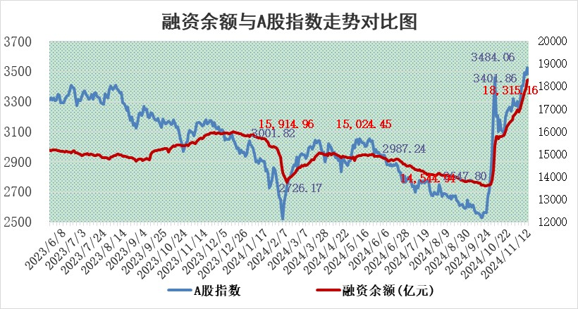

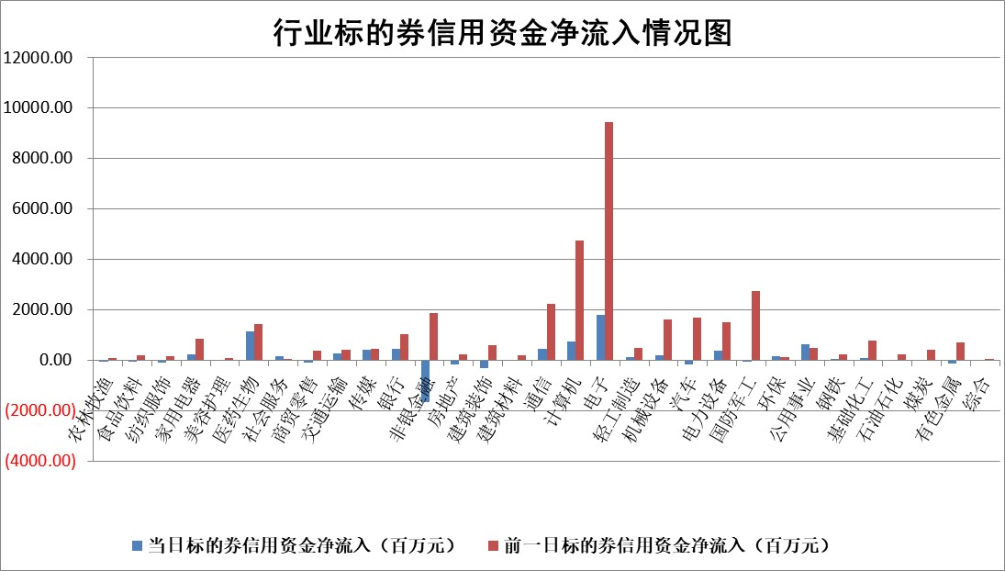

标的基金代码 | 标的基金简称 | 融资余额/市值(%) | 融资余额增幅(%) | 融资买入额/成交金额(%) | （融资余额净增额-融券余额净增额）/市值(‱) | 融券余额降幅(%) | ABS[（融资余额净增额-融券余额净增额）/市值净增额-1](%)
159902 | 华夏中小板ETF | 0.00 | 0.00 | 0.00 | 0.00 | 0.00 | 100.00
159915 | 易方达创业板ETF | 3.05 | -8.38 | 339022.39 | -27.91 | -1.44 | 89.56
159919 | 嘉实沪深300ETF | 0.69 | 0.39 | 4.11 | 0.18 | -8.44 | 100.11
159920 | 华夏恒生ETF | 31.21 | 0.41 | 7.66 | 12.65 | 0.00 | 116.77
159922 | 嘉实中证500ETF | 0.54 | -8.28 | 1.73 | -4.51 | 2.80 | 98.93
159925 | 南方沪深300ETF | 0.84 | 22.21 | 1.63 | 15.27 | 0.00 | 103.23
159928 | 消费ETF | 3.01 | -1.27 | 18.58 | -3.88 | 0.15 | 94.35
159934 | 易方达黄金ETF | 58.59 | -0.33 | 14.04 | -19.17 | 0.00 | 91.56
159939 | 全指信息技术ETF | 0.78 | -3.09 | 60.82 | -2.48 | 2.16 | 99.26
159940 | 全指金融地产ETF | 0.34 | 2.82 | 0.03 | 0.95 | 0.00 | 100.56
159995 | 半导体芯片ETF | 2.64 | 10.11 | 488.53 | 24.46 | 2.66 | 108.98
159997 | 天弘中证电子ETF | 1.88 | 2.13 | 2.62 | 4.43 | 1.55 | 101.94
159998 | 天弘中证计算机主题ETF | 0.62 | -6.33 | 0.10 | -4.20 | 0.00 | 97.81
510050 | 华夏上证50ETF | 3.28 | 0.13 | 422.23 | 0.54 | 4.91 | 100.34
510180 | 华安上证180ETF | 0.53 | -3.73 | 5.09 | -2.02 | 4.01 | 98.70
510880 | 华泰柏瑞红利ETF | 1.17 | -3.89 | 2.74 | -5.13 | -51.14 | 96.33
510900 | 易方达恒生H股ETF | 39.38 | 0.04 | 22.50 | 1.64 | 0.00 | 100.67
511010 | 5年期国债ETF | 2.31 | -9.56 | 0.03 | -24.38 | 0.00 | 277.56
511380 | 可转债及可交换债券ETF | 1.41 | -1.38 | 11.00 | -1.97 | 0.00 | 98.46
512000 | 全指证券ETF | 6.56 | 1.87 | 12.89 | 12.39 | 2.35 | 107.58
512010 | 沪深300医药卫生ETF | 7.32 | -0.93 | 100.10 | -6.97 | -1.30 | 104.33
512070 | 沪深300非银ETF | 2.54 | -0.65 | 672.61 | -1.59 | 3.38 | 98.53
512400 | 南方中证申万有色金属ETF | 3.37 | -12.79 | 0.92 | -48.81 | 4.56 | 79.49
512580 | 广发中证环保产业ETF | 0.65 | 1.68 | 0.09 | 1.08 | 0.00 | 100.76
512660 | 国泰中证军工ETF | 3.03 | 9.09 | 16.57 | 24.87 | -99.80 | 116.23
512800 | 华宝中证银行ETF | 9.54 | 1.85 | 1.91 | 16.91 | -1.86 | 124.22
512980 | 广发中证传媒ETF | 1.94 | -0.07 | 300.36 | -0.13 | 3.50 | 99.97
515030 | 华夏中证新能源汽车ETF | 2.06 | 7.89 | 11.33 | 14.76 | -2.33 | 130.03
515050 | 华夏中证5G通信主题ETF | 0.93 | -7.45 | 5.10 | -7.49 | 1.31 | 96.98
515070 | 华夏中证人工智能ETF | 2.63 | 13.44 | 18.72 | 31.18 | 0.00 | 111.03
标的股票比较指标 |  | 融资余额/流通A股市值(%) | 融资余额增幅(%) | 融资买入额/成交金额(%) | （融资余额净增额-融券余额净增额）/流通A股市值(‱) | 融券余额降幅(%) | ABS[（融资余额净增额-融券余额净增额）/流通A股市值净增额-1](%)
前十名标的个股 |  | 广汇汽车 | 东南电子 | 奥浦迈 | 恒烁股份 | 德新科技 | 康力源
 |  | 首航高科 | 黑猫股份 | 永茂泰 | 大众交通 | 美克家居 | 恒工精密
 |  | 超华科技 | 精智达 | 合肥百货 | 艾森股份 | 远达环保 | 英力股份
 |  | 联络互动 | 恒烁股份 | 美腾科技 | 联合化学 | 长飞光纤 | 荣旗科技
 |  | 爱康科技 | 曼恩斯特 | 上海环境 | 维峰电子 | 新点软件 | 湘油泵
 |  | 长江健康 | 山水比德 | 同益中 | 东南电子 | 东莞控股 | 科伦药业
 |  | 富通信息 | 天际股份 | 天承科技 | 安培龙 | 奥士康 | 瑞松科技
 |  | 洪涛股份 | 艾迪药业 | 微芯生物 | 经纬股份 | 领益智造 | 未来电器
 |  | 中银绒业 | 维峰电子 | 张家港行 | 曼恩斯特 | 中集环科 | 药石科技
 |  | 迪马股份 | 大众交通 | 中山公用 | 山水比德 | 荣盛发展 | 嘉曼服饰
后十名标的个股 |  | 世纪华通 | 润本股份 | 红宝丽 | 上海合晶 | 我爱我家 | 中环海陆
 |  | 观典防务 | 上海合晶 | 华海诚科 | 翔楼新材 | 中国动力 | 广联达
 |  | 卓朗科技 | 钱江摩托 | 和而泰 | 联域股份 | 中储股份 | 维峰电子
 |  | 凯撒文化 | 深圳新星 | 嘉必优 | 亚通股份 | 大立科技 | 星光农机
 |  | 惠程科技 | 诺思格 | 佛塑科技 | 深圳新星 | 安阳钢铁 | 锦江航运
 |  | 海印股份 | 科瑞技术 | 浙江建投 | 凯龙股份 | 科威尔 | 严牌股份
 |  | 盛屯矿业 | 铭利达 | 长盈通 | 康希通信 | 奥特佳 | 复旦复华
 |  | 江苏舜天 | 森马服饰 | 浩欧博 | 赛微微电 | 楚天龙 | 光迅科技
 |  | 威创股份 | 药易购 | 希荻微 | 波长光电 | 光大同创 | 六国化工
 |  | 广电网络 | 富信科技 | 道恩股份 | 观想科技 | 江河集团 | 江苏吴中
说明：1.以上普通交易数据和信用交易数据皆以交易日收盘后数据为基准；2.上述标的证券总数据只计算标的证券市场总数据，不包括从标的证券中调出去标的证券数据，所以与交易所公布的总值略有不同； 3.上述行业采用申万一级行业分类；4.以上标的基金和标的个股中比较的6个指标值中：前5个（从左至右）为正向指标，值越大排名越靠前；第6个为逆向指标，值越小，排名越靠前；5.第6个指标中ABS[]表示求绝对值，其主要用于考量信用资金相对净流入对股价相对净变化的贡献程度；6.数据来源：wind，交易所。

 |  |  |  | 证券代码 | 新增融资余额 | 融资买入额 | 融资买入增幅前10
 |  | 1 | 西部建设 | 002302 | 80643953 | 177472374 | 41%
 |  | 2 | 天键股份 | 301383 | 27855096 | 56831811 | 39%
 |  | 3 | 井松智能 | 688251 | 7040854 | 13763946 | 27%
 |  | 4 | 国电电力 | 600795 | 116116226 | 151740647 | 23%
 |  | 5 | 华立科技 | 301011 | 9342856 | 31199107 | 23%
 |  | 6 | 捷邦科技 | 301326 | 9066090 | 22350547 | 22%
 |  | 7 | 海利尔 | 603639 | 19864834 | 35520613 | 20%
 |  | 8 | 华研精机 | 301138 | 7597460 | 13339451 | 16%
 |  | 9 | 鹏辉能源 | 300438 | 83773067 | 304558811 | 16%
 |  | 10 | 建科股份 | 301115 | 7106455 | 29879412 | 15%

